Plan1
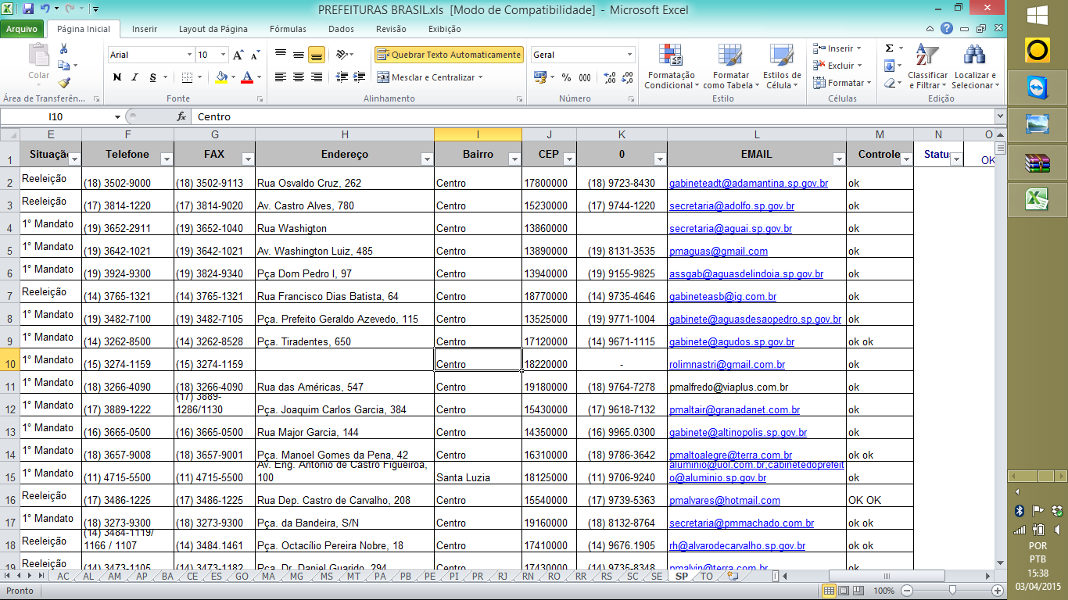
Município | UF | Prefeito | Partido | Situação | Telefone | FAX | Endereço | Bairro | CEP | 0 | EMAIL
Adamantina/SP | SP | José Francisco Figueiredo Micheloni | DEM | Reeleição | (18) 3502-9000 | (18) 3502-9113 | Rua Osvaldo Cruz, 262 | Centro | 17800000 | (18) 9723-8430 | gabineteadt@adamantina.sp.gov.br
Adolfo/SP | SP | João Donizette Theodoro | PP | Reeleição | (17) 3814-1220 | (17) 3814-9020 | Av. Castro Alves, 780 | Centro | 15230000 | (17) 9744-1220 | secretaria@adolfo.sp.gov.br
Aguaí/SP | SP | Adalberto fassina | PSDB | 1° Mandato | (19) 3652-2911 | (19) 3652-1040 | Rua Washigton | Centro | 13860000 |  | secretaria@aguai.sp.gov.br
Águas da Prata/SP | SP | SAMUEL DA SILVA BINATI | PSC | 1° Mandato | (19) 3642-1021 | (19) 3642-1021 | Av. Washington Luiz, 485 | Centro | 13890000 | (19) 8131-3535 | pmaguas@gmail.com
Águas de Lindóia/SP | SP | MARTINHO ANTONIO MARIANO | PSDB | 1° Mandato | (19) 3924-9300 | (19) 3824-9340 | Pça Dom Pedro I, 97 | Centro | 13940000 | (19) 9155-9825 | assgab@aguasdelindoia.sp.gov.br
Águas de Santa Bárbara/SP | SP | Carlos Alberto de Carvalho | PSC | Reeleição | (14) 3765-1321 | (14) 3765-1321 | Rua Francisco Dias Batista, 64 | Centro | 18770000 | (14) 9735-4646 | gabineteasb@ig.com.br

